상품제안서
머레이 차량형 무선충전 센서거치대 GY-C20 | 상품코드: F06330

 |  |  |  |  |  |  | 02-412-0044 | www.easy1.co.kr
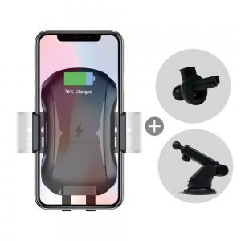

【상세/제작정보】 | .

【인쇄/포장옵션】 | 실크 / 포장지포장

【공급단가】 | 수량 | 50~ | 100~ | 500~ | 1,000~ | 3,000~
*VAT별도 | 단가 | 20,250원 | 19,500원 | 18,750원 | 18,000원 | 17,550원

【상품 URL】 | https://dev.easy1.co.kr:443/src/goods_detail.php?gdno=6330

